Serum Estrogen
0.607 | 2.782 | 2.415 | 2.449 | 2.472 | 1.981
1.221 | 1.945 | 1.816 | 1.563 | 2.092 | 1.826
1.534 | 2.079 | 1.57 | 1.495 | 2.187 | 2.545
1.702 | 1.508 | 2.12 | 2.549 | 2.068 | 2.414
1.903 | 1.675 | 2.369 | 2.769 | 1.347 | 2.379
2.861 | 1.214 | 2.331 | 1.787 | 1.474 | 2.32
2.793 | 1.323 | 2.28 | 1.893 | 2.113 | 2.656
2.961 | 2.545 | 2.609 | 1.775 | 2.04 | 2.94

Estrogen
0.607 | 100
1.221 | 25
1.534 | 6.25
1.702
1.903 | 0

 | abs | expected | result
std1 | 0.607 | 100 | 99.976936319
std2 | 1.221 | 25 | 25.163165671
std3 | 1.534 | 6.25 | 6.068101436
std4 | 1.702
blank | 1.903 | 0 | 0.073234079

Numune | absorbans | Result (pg/ml)
E1 | 2.861 | 67.943782551 |  |  |  |  | concentration (pg/ml)
E1* | 2.793 | 59.154260719 |  |  |  | Bu çalışmada "Relassay" marka kitler kullanılmıştır.
E2 | 2.961 | 81.972150751
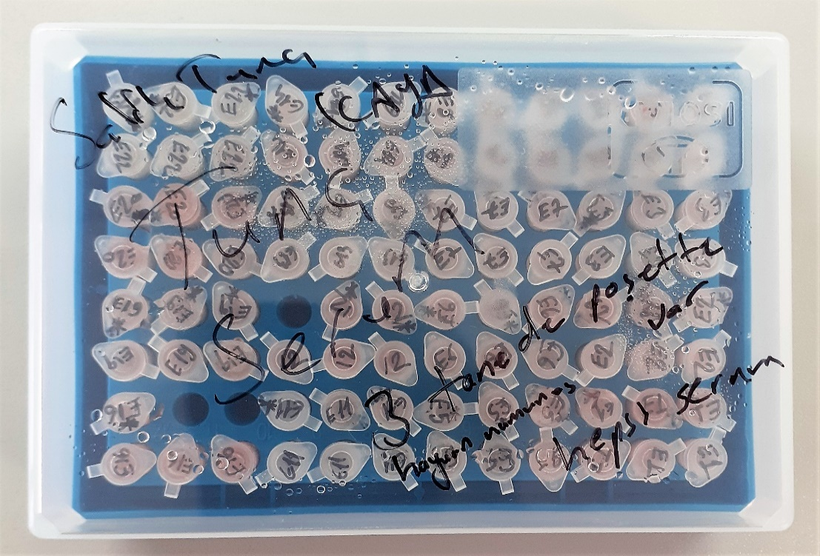
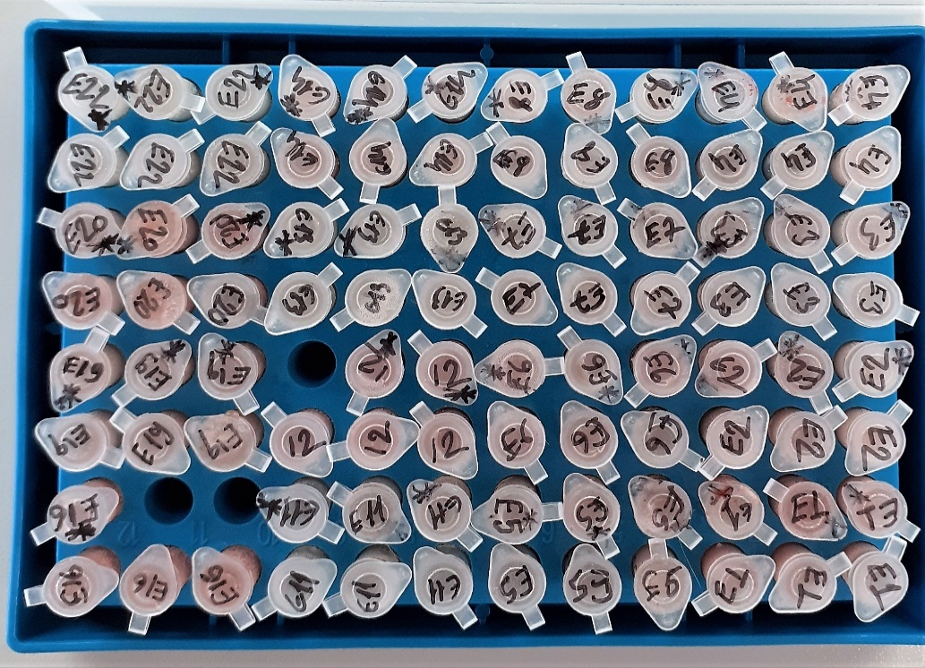
E2* | 2.782 | 57.789459644
E3 | 1.945 | 0.523813775
E3* | 2.079 | 3.509219071
E4 | 1.508 | 7.164534384
E4* | 1.675 | 1.667474375
E5 | 1.214 | 25.737225276
E5* | 1.323 | 17.527982599
E6 | 2.545 | 32.241727775
E6* | 2.415 | 21.359458975
E7 | 1.816 | -0.123532864
E7* | 1.57 | 4.6964519
E8 | 2.12 | 4.8935664
E8* | 2.369 | 18.040158591
E9 | 2.331 | 15.507621991
E9* | 2.28 | 12.4065904
E10 | 2.609 | 38.414026911
E10* | 2.449 | 23.991371231
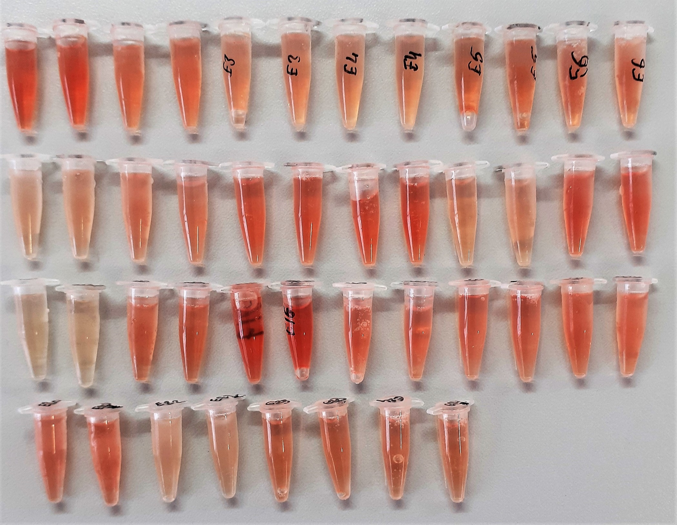
E11 | 1.563 | 4.949838439
E11* | 1.495 | 7.746025775
E12 | 2.549 | 32.611745031
E12* | 2.769 | 56.196989791
E13 | 1.787 | 0.031660839
E13* | 1.893 | 8.1319000003E-05
E14 | 1.775 | 0.128169375
E14* | 2.472 | 25.857824704
E16 | 2.092 | 3.924268784
E17 | 2.187 | 7.630698439
E17* | 2.068 | 3.175349744
E18 | 1.347 | 15.929937079
E18* | 1.474 | 8.732218556
E19 | 2.113 | 4.641594239
E19* | 2.04 | 2.3971696
E20 | 1.981 | 1.094316791
E20* | 1.826 | -0.151451844
E22 | 2.545 | 32.241727775
E22* | 2.414 | 21.284346876
E23 | 2.379 | 18.738118471
E23* | 2.32 | 14.8098944
E24 | 2.656 | 43.289206016
E24* | 2.94 | 78.9173116

Serum GPX
2.929 | 1.168 | 1.158 | 1.115 | 1.108 | 1.178
1.558 | 1.165 | 1.179 | 1.172 | 1.166 | 1.173
0.832 | 1.168 | 1.176 | 1.177 | 1.196 | 1.172
0.368 | 1.166 | 1.194 | 1.196 | 1.239 | 1.176
0.249 | 1.169 | 1.198 | 1.159 | 1.183 | 1.136
1.164 | 1.154 | 1.168 | 1.182 | 1.178 | 1.156
1.171 | 1.155 | 1.166 | 1.178 | 1.178 | 1.164
1.175 | 1.155 | 1.178 | 1.186 | 1.174 | 1.165

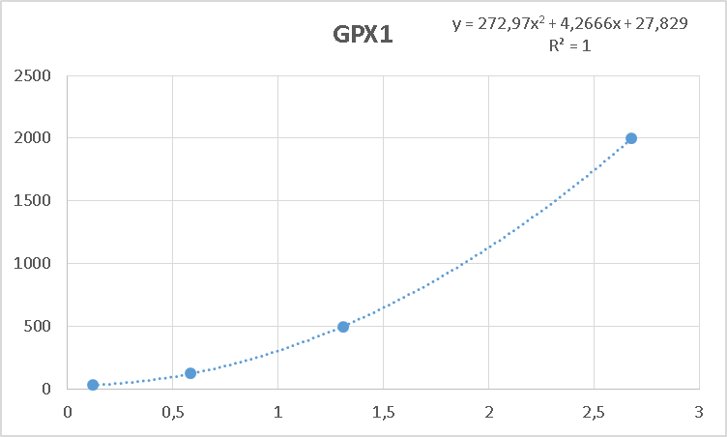

 | abs | abs-blank | expected | result
STD1 | 2.929 | 2.68 | 2000 | 1976.97424
STD2 | 1.558 | 1.309 | 500 | 489.97292917
STD3 | 0.832 | 0.583 | 125 | 118.12107253
STD4 | 0.368 | 0.119 | 31.25 | 31.18680277
BLANK | 0.249 | 0 | 0

Numune | absorbans | abs-blank | Result (pg/ml)
E1 | 1.164 | 0.915 | 252.46236925 |  |  |  | concentration (pg/ml)
E1* | 1.171 | 0.922 | 255.94262428
E2 | 1.175 | 0.926 | 257.94335212
E2* | 1.168 | 0.919 | 254.44781077 |  |  | Bu çalışmada "Relassay" marka kitler kullanılmıştır.
E3 | 1.165 | 0.916 | 252.95791072
E3* | 1.168 | 0.919 | 254.44781077
E4 | 1.166 | 0.917 | 253.45399813
E4* | 1.169 | 0.92 | 254.945536
E5 | 1.154 | 0.905 | 247.53698125
E5* | 1.155 | 0.906 | 248.02706332
E6 | 1.155 | 0.906 | 248.02706332
E6* | 1.158 | 0.909 | 249.50058517
E7 | 1.179 | 0.93 | 259.952815
E7* | 1.176 | 0.927 | 258.44489893
E8 | 1.194 | 0.945 | 267.56609725
E8* | 1.198 | 0.949 | 269.61705157
E9 | 1.168 | 0.919 | 254.44781077
E9* | 1.166 | 0.917 | 253.45399813
E10 | 1.178 | 0.929 | 259.44963037
E10* | 1.115 | 0.866 | 228.84961372
E11 | 1.172 | 0.923 | 256.44198733
E11* | 1.177 | 0.928 | 258.94699168
E12 | 1.196 | 0.947 | 268.59048253
E12* | 1.159 | 0.91 | 249.992851
E13 | 1.182 | 0.933 | 261.46564453
E13* | 1.178 | 0.929 | 259.44963037
E14 | 1.186 | 0.937 | 263.49039373
E14* | 1.108 | 0.859 | 225.58336717
E16 | 1.166 | 0.917 | 253.45399813
E17 | 1.196 | 0.947 | 268.59048253
E17* | 1.239 | 0.99 | 291.142963
E18 | 1.183 | 0.934 | 261.97101292
E18* | 1.178 | 0.929 | 259.44963037
E19 | 1.178 | 0.929 | 259.44963037
E19* | 1.174 | 0.925 | 257.44235125
E20 | 1.178 | 0.929 | 259.44963037
E20* | 1.173 | 0.924 | 256.94189632
E22 | 1.172 | 0.923 | 256.44198733
E22* | 1.176 | 0.927 | 258.44489893
E23 | 1.136 | 0.887 | 238.80885973
E23* | 1.156 | 0.907 | 248.51769133
E24 | 1.164 | 0.915 | 252.46236925
E24* | 1.165 | 0.916 | 252.95791072

Serum
Numune Adı | TAS(mmol/L) | TOS (µmol/L) | OSI | CAT (U/L) | SOD (U/ml)
E1 | 2.1 | 36.28 | 1.728 | 120.17 | 370.3 | Bu çalışmada "Relassay" marka kitler kullanılmıştır.
E1* | 1.09 | 35.54 | 3.261 | 126.89 | 359.4 | Kullanılan cihaz: Mindray marka BS300 model tam otomatik biyokimya cihazı
E2 | 0.99 | 23.83 | 2.407 | 92.76 | 288.7
E2* | 1.25 | 24.62 | 1.970 | 95.53 | 288.3 | TAS: Total Antioxidant Status
E3 | 1.88 | 20.77 | 1.105 | 74.76 | 316.1 | TOS: Total Oxidant Status
E3* | 1.92 | 20.51 | 1.068 | 72.89 | 323.6 | OSI: Oxidative Stress Index
E4 | 1.51 | 18.41 | 1.219 | 61.29 | 311.7 | CAT: Catalase
E4* | 1.53 | 18.72 | 1.224 | 59.84 | 314.2 | SOD: Super Oxide Dismutase
E5 | 1.98 | 23.84 | 1.204 | 101.52 | 425.2
E5* | 1.97 | 25.18 | 1.278 | 108.72 | 428

E6 | 2.48 | 27.26 | 1.099 | 107.84 | 437.2
E6* | 2.46 | 27.44 | 1.115 | 106.91 | 449.4
E7 | 1.61 | 14.58 | 0.906 | 64.61 | 404.6
E7* | 1.62 | 15.66 | 0.967 | 71.81 | 407.5
E8 | 2.18 | 21.32 | 0.978 | 78.69 | 351.2
E8* | 2.22 | 21.05 | 0.948 | 76.28 | 362.4
E9 | 1.72 | 24.49 | 1.424 | 126.23 | 359.7
E9* | 1.66 | 24.51 | 1.477 | 125.8 | 357.6
E10 | 2.29 | 31.03 | 1.355 | 143.63 | 366.1
E10* | 2.23 | 29.56 | 1.326 | 137.61 | 366.6
E11 | 2.34 | 14.08 | 0.602 | 73.61 | 334.3
E11* | 2.36 | 13.86 | 0.587 | 73.98 | 337.9
E12 | 1.57 | 31.27 | 1.992 | 143.53 | 357.6
E12* | 1.54 | 31.73 | 2.060 | 143.5 | 351.8
E13 | 1.78 | 8.15 | 0.458 | 51.07 | 362.1
E13* | 1.83 | 7.88 | 0.431 | 47.5 | 371.5
E14 | 2.04 | 20.56 | 1.008 | 103.56 | 398.1
E14* | 1.97 | 20.52 | 1.042 | 104.34 | 389.3
E16 | 1.57 | 36.58 | 2.330 | 163.95 | 410.9
E16* | 1.66 | 36.24 | 2.183 | 165.21 | 404.3
E17 | 1.91 | 26.19 | 1.371 | 109.59 | 373.5
E17* | 1.87 | 25.48 | 1.363 | 103.17 | 378.2
E18 | 1.55 | 24.06 | 1.552 | 101.34 | 327.7
E18* | 1.5 | 24.08 | 1.605 | 101.94 | 325.9
E19 | 1.88 | 27.88 | 1.483 | 126.62 | 331.6
E19* | 1.91 | 28.29 | 1.481 | 128.26 | 349.4
E20 | 1.88 | 26.08 | 1.387 | 112.28 | 359.9
E20* | 1.85 | 25.99 | 1.405 | 103.29 | 371.1
E22 | 1.98 | 14.57 | 0.736 | 72.86 | 415
E22* | 2 | 14.39 | 0.720 | 70.32 | 404.6
E23 | 1.64 | 19.64 | 1.198 | 88.65 | 405.3
E23* | 1.63 | 19.81 | 1.215 | 89.48 | 416.4
E24 | 2.67 | 19.75 | 0.740 | 87.91 | 434.6
E24* | 2.66 | 19.69 | 0.740 | 87.55 | 422.9

Hemolizli numune TOS sonuçlarını yukarı doğru tırmanmasına neden olabilir.

Doku
Numune Adı | TAS(mmol/L) | TOS (µmol/L) | OSI | CAT (U/L)
2 | 0.83 | 13.19 | 1.589 | 72.09 |  | Bu çalışmada "Relassay" marka kitler kullanılmıştır.
3 | 0.73 | 13.93 | 1.908 | 63.35 |  | Kullanılan cihaz: Mindray marka BS300 model tam otomatik biyokimya cihazı
4 | 1.04 | 18.69 | 1.797 | 88.35
12 | 0.94 | 16.74 | 1.781 | 102.64 |  | TAS: Total Antioxidant Status
18 | 0.82 | 14.04 | 1.712 | 95.72 |  | TOS: Total Oxidant Status
19 | 0.82 | 17.51 | 2.135 | 111.63 |  | OSI: Oxidative Stress Index
22 | 0.62 | 19.72 | 3.181 | 110.62 |  | CAT: Catalase
28 | 1.03 | 28.06 | 2.724 | 124.33
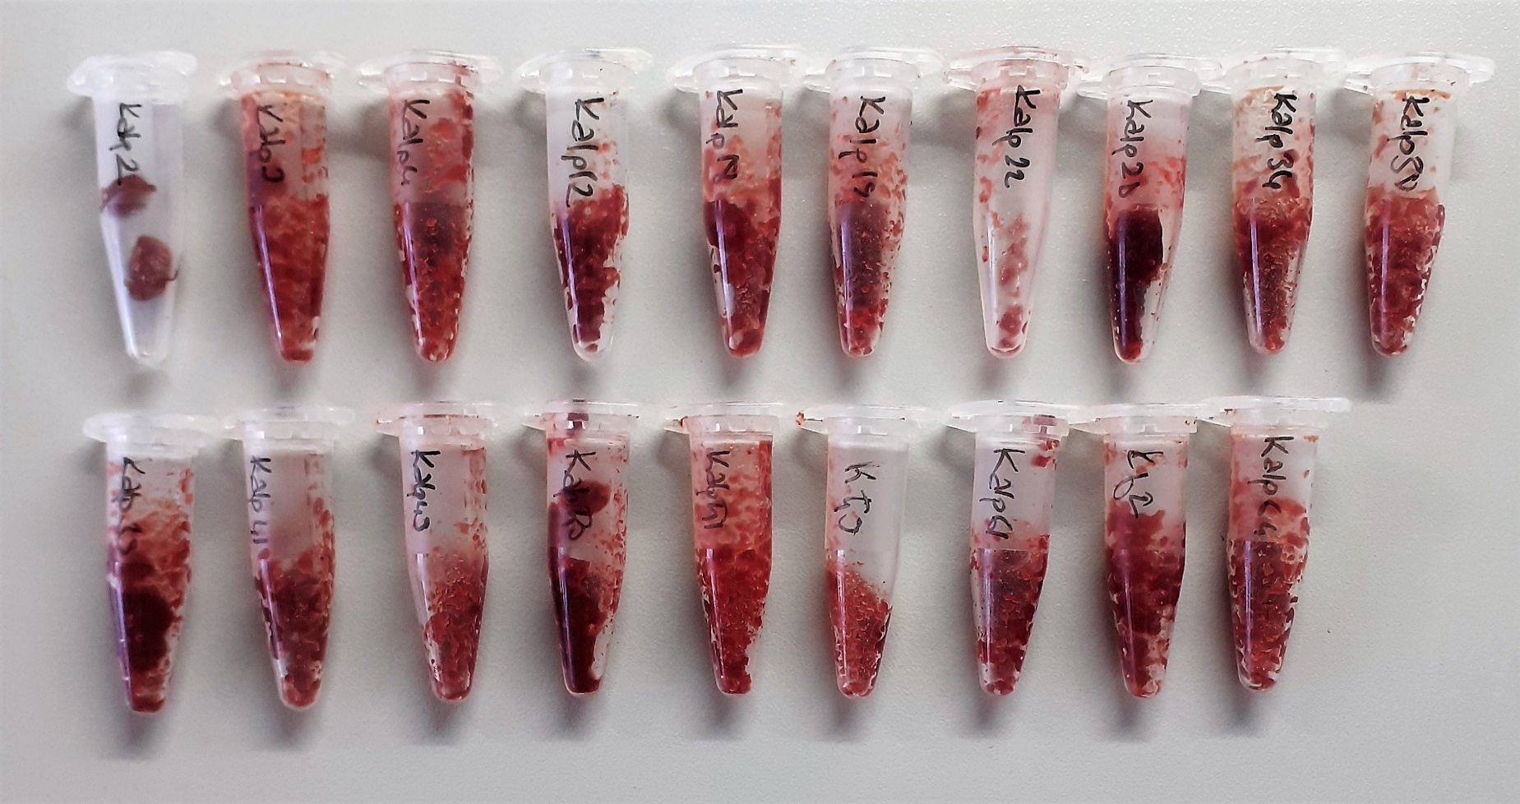
34 | 0.9 | 16.91 | 1.879 | 101.84
38 | 0.79 | 13.97 | 1.768 | 109.99
39 | 0.84 | 20.96 | 2.495 | 113.88
41 | 0.82 | 14.66 | 1.788 | 83.71
49 | 0.93 | 18.19 | 1.956 | 120.1
50 | 1.09 | 29.23 | 2.682 | 126.1
51 | 1 | 20.49 | 2.049 | 125.95
59 | 0.75 | 21.17 | 2.823 | 121.12
61 | 0.92 | 19.62 | 2.133 | 106.17
62 | 0.92 | 16.4 | 1.783 | 97.74
64 | 0.92 | 13.91 | 1.512 | 91.34

 |  |  |  |  | Görsel dokular homojenize edilmeden çekilmiştir.

